Ayuda
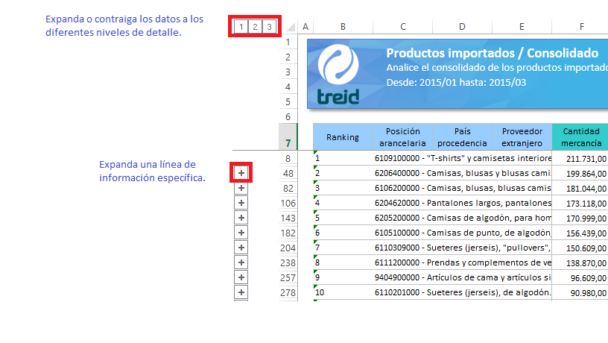
Ayuda
Instrucciones sobre el uso de los reportes en Excel.

